3.Métricas
 | Definición de métricas para los atributos a explorar

 | Establecimiento de métricas para el modelo de pruebas propuesto para el proyecto seleccionado
 | Simulación de Red de Intercambio entre Ciudades

Atributo |  | Nombre Métrica | Descripción de la métrica | Definición de la métrica | Referencia de la métrica | Criterios de aceptación para la métrica | Referencia del criterio de aceptación
Seleccione uno de los atributos de la categoría Mantenibilidad del selector |  | Anote el identificador de la métrica | Anote la descripción que la métrica representa | Anote la forma o fórmula con la que se puede calcular la métrica | Anote la referencia bibliográfica de la métrica utilizada | Con respecto al valor obtenido de la métrica, cuál es el esquema de aceptación total,moderada o rechazo? | Anote la referencia bibliográfica del criterio de aceptación utilizado
1 | Analizability (Capacidad de ser analizado) | Abreviatura de la métrica Complejidad Ciclomática ( CC ) | ¿Qué representa la métrica? Complejidad ciclomática: proporciona una medición cuantitativa de la complejidad lógica de un programa. | ¿Cómo se calcula? Se construye un grafo de profundidad del código V(G)=e-n+p [1] donde: n cantidad de vértices, e cantidad de aristas p cantidad de componentes conexos | Mantenibilidad del Software. Consideraciones para su especificación y validación, Revista Ingeniare. Revista chilena de ingeniería, vol 28.No.4, 2020 pág654-667 | 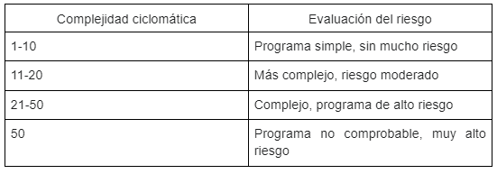 1-20 aceptable 21-50 mejorable 50+ inaceptable | http://oscarmoreno.com/la-complejidad-ciclomatica/ | <= EJEMPLO
2 | Modularidad | Número de Módulos (NM) | Evalúa la cantidad de módulos independientes en el código para medir la división y organización funcional. | Se cuenta el número total de módulos (funciones o componentes) definidos en el código. | ISO/IEC 25010:2011 | 1-5 óptimo, 6-10 aceptable, 11+ requiere optimización. | https://iso25000.com/index.php/normas-iso-25000/iso-25010?start=6
3 | Reusabilidad | Reutilización de Funciones (RF) | Mide la frecuencia con la que las funciones son reutilizadas dentro del proyecto para evaluar la reutilización. | Se calcula el número de veces que una función es llamada o referenciada en el código dividido por el número total de funciones existentes. | ISO/IEC 25010:2011 | 0-30% baja reutilización, 31-60% aceptable, 61%+ alta reutilización. | https://iso25000.com/index.php/normas-iso-25000/iso-25010?start=6
4
5
6
7
8
9 | Analizability (Capacidad de ser analizado)
10 | Analizability (Capacidad de ser analizado)

